Chức Năng 1->3
Tình trạng : (trống , đang cho thuê,đang bảo trì, hư , mất)
 | Chức Năng 1,2,3
Xem danh sách xe đang trống

Tìm kiếm Theo Loại Xe
Tình Trạng ▼
Trống
Bảo Trì
Hư
Mất
Cho Thuê
Tình Trạng ▼

Hình Xe
Tên Xe : Serious
Giá : 120.000đ
Tình Trang: Trống

Hình Xe
Tên Xe : Vision
Giá : 120.000đ
Tình Trang: Trống

Hình Xe
Tên Xe : Excited
Giá : 200.000đ

Tình Trang: Bảo Trì

Hình Xe
Tên Xe : Cup
Giá : 120.000đ

Tình Trang: hư

Xem Chi Tiết Dẫn Đến Sheet Màn Hình Xe

Chức Năng 4
Chức Năng 4

Danh sách xe sắp đến ngày lấy tiền
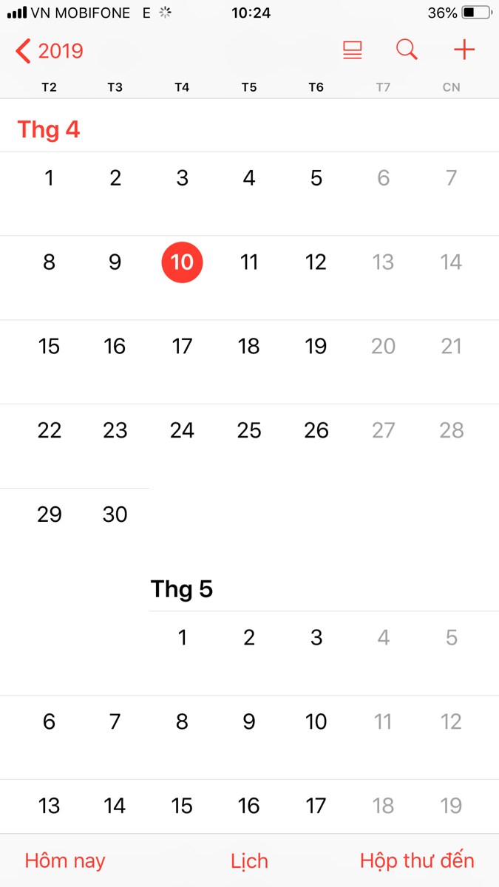
Tìm kiếm Theo Loại Xe

Hình Xe
Tên KH : Tuấn
SDT : 0125454545
Ngày Thu Tiền : 28

Hình Xe
Tên KH : Hoàng
SDT : 0125454545
1
Ngày Thu Tiền : 6
click vào hiển thị chi tiết 5 xe

Hình Xe
Tên KH : Đạt
SDT : 0125454545
5
3

Ngày Thu Tiền : 20

Hình Xe
Tên KH : Hiền
SDT : 0125454545

Ngày Thu Tiền : 5

Hình Xe
Tên KH : Hiền
SDT : 0125454545
Ngày Thu Tiền : 9

Xem Chi Tiết Dẫn Đến Sheet Màn Hình Thuê Xe

Chức Năng 6
Xem lịch sử sửa xe

Tìm kiếm Theo Loại Xe

Hình Xe
Tên Xe : Serious
Tiền Sửa : 300.000đ

Ngày Sửa: 2018/2/31

Hình Xe
Tên Xe : Serious
Tiền Sửa : 300.000đ
Ngày Sửa: 2018/2/31

Hình Xe
Tên Xe : Serious

Tiền Sửa : 300.000đ
Ngày Sửa: 2018/2/31

Hình Xe
Tên Xe : Serious
Tiền Sửa : 300.000đ

Ngày Sửa: 2018/2/31

Xem Chi Tiết Dẫn Đến Sheet Màn Hình Sửa Xe

Màn hình Xe
Quản lý thông tin xe
Quản lý thông tin xe
Mã xe(PK)
Số xe
Số xe
Loại xe
Màu xe
Loại xe
Giá mua
Giá cho thuê dự định
Giá cho thuê dự định
Số đăng ký
Số quản lý
Số đăng ký
Tình trạng
Hình xe
Mô tả
Số quản lý

Tình trạng
Hình xe

Màu xe

Giá mua
Chọn Hình

Mô tả

Thêm
Xóa
Sửa

Màn hình Khách Hàng
Quản lý thông tin khách hàng
Ho KH
Quản lý thông tin khách hàng
Ma KH(PK)
Ho KH
Ten KH
Ten KH
Dia chi
So dien thoại
Dia chi
Email
Gioi Tinh
So dien thoại
CMND
Quoc tich

Email

Nam
Nữ
CMND

Quoc tich

Thêm
Xóa
Sửa

Màn hình Thuê Xe
Quản lý lịch sử thuê xe

Mã Xe

Tên Xe
Mã KH
Quản lý thông tin xe | Quản lý lịch sử thuê xe | Quản lý thông tin khách hàng
Mã xe(PK) | Mã xe(PK) | Ma KH(PK)
Số xe | Mã KH(PK) | Ho KH
Loại xe | Ngày thuê(Khóa Phụ) | Ten KH
Tên Khách Hàng
Màu xe | Ngày trả | Dia chi
Giá mua | Giá cho thuê | So dien thoại
Giá cho thuê dự định |  | Email
SDT khách hàng
Số đăng ký |  | Gioi Tinh
Số quản lý |  | CMND
Giá cho thuê
Số Ngày Thuê Còn lại
Tình trạng |  | Quoc tich
Hình xe |  | FlagDelete
Ngày thuê
Mô Tả
FlagDelete
Ngày trả
Cột màu xanh dương(disable) Tên Xe sẽ được đổi theo mã Xe. Tên KH , SDT sẽ được đổi theo mã KH khi người quản lí chọn mã mới .Số Ngày Thuê Còn lại = Ngày trả - Ngày Thuê

Thêm
Xóa
Sửa

Màn hình Sửa Xe
Quản lý lịch sử sửa xe
Mã Xe
Quản lý thông tin xe | Quản lý lịch sử sửa xe | Quản lý thông tin khách hàng
Mã xe(PK) | Mã xe sửa(PK) | Ma KH(PK)
Số xe | Mã xe(FK) | Ho KH
Loại xe | Ma KH(FK) | Ten KH
Màu xe | Ngày hư | Dia chi
Tên Xe
Giá mua | Số tiền sửa | So dien thoại
Giá cho thuê dự định |  | Email
Mã KH (Nếu Có)
Số đăng ký |  | Gioi Tinh
Số quản lý |  | CMND
Tên Khách hàng (Nếu Có)
Tình trạng |  | Quoc tich
Hình xe |  | FlagDelete
SĐT (KH Nếu Có)
Mô Tả
FlagDelete

Ngày hư
Cột màu xanh dương Tên Xe sẽ được đổi theo mã Xe. Tên KH , SDT sẽ được đổi theo mã KH khi người quản lí chọn mã mới
Số tiền sửa

Thêm
Xóa
Sửa

